상품제안서
카카오 KFP-100 춘식이 죠르디 데스크 장패드 | 상품코드: F29379

 |  |  |  |  |  |  | 02-412-0044 | www.easy1.co.kr
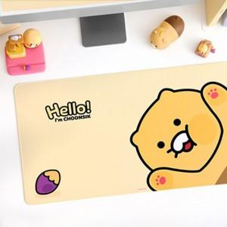

【상세/제작정보】 | <p><span style="font-size: 12pt;"><b>* 배송비- 한박스 20개 / 3500원별도</b></span></p><p>&nbsp;</p>

【인쇄/포장옵션】 | / 포장지포장

【공급단가】 | 수량 | 20~ | 100~ | 300~ | 500~ | 1,000~
*VAT별도 | 단가 | 8,940원 | 8,790원 | 8,570원 | 8,420원 | 8,200원

【상품 URL】 | http://www.easy1.co.kr/src/goods_detail.php?gdno=29379

